关系图
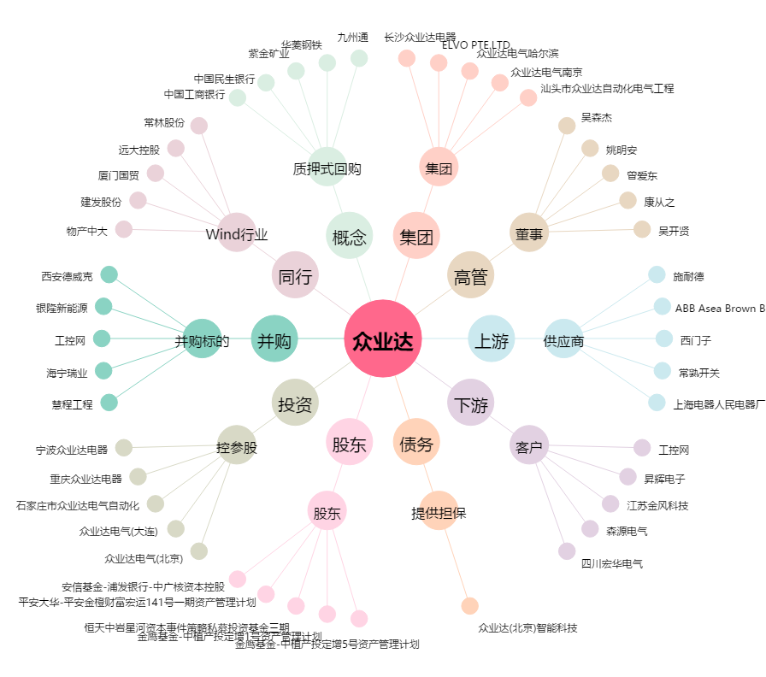
众业达[002441.SZ] - 关系概览图

